Sheet1
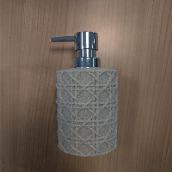
BAĞLAYICI TARİFE BİLGİSİ DETAY BİLGİSİ
 | BTB Numarasi: | TR410000230052
 | Gtip No: | 847989979019
 | Ge?erlilik Bsg.Tarihi: | 20/06/2023
 | Siniflandirmanin Gerek?esi:
 | EŞYA SADECE SIVI SABUNLUKTUR. 84. FASIL NOTLARI VE 8479 POZİSYON NOTLARI G.Y.K. 1-6. NOT:EŞYA SET OLARAK GELMESİ DURUMUNDA GYK 3(B) YE GÖRE DEĞERLENDİRİLMESİ GEREKMEKTEDİR
 | Esyanin Tanimi:
 | Plastik krom pompalı polireçine sabunluk PL-5396-KUM

